상품제안서
쉐이크보틀 500ml | 상품코드: F31744

 |  |  |  |  |  |  | 02-412-0044 | www.easy1.co.kr
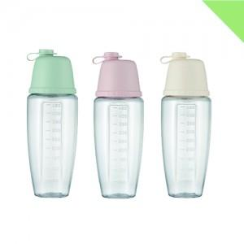

【상세/제작정보】 | <p><span style="background-color: rgb(255, 255, 255); font-family: dotum; font-size: 13px;">입수량:50개-&gt;80개</span></p><br style="font-family: dotum; font-size: 13px; background-color: rgb(255, 255, 255);"><p><span style="background-color: rgb(255, 255, 255); font-family: dotum; font-size: 13px;">양면인쇄시:100개 이상부터 양면인쇄 가능하나 동판비 20,000원[부가세 별도] 및 개당 300원[부가세 별도] 로 발생</span>&nbsp;</p>

【인쇄/포장옵션】 | 실크 / 종이케이스

【공급단가】 | 수량 | 100~ | 300~ | 500~ | 1,000~ | 3,000~
*VAT별도 | 단가 | 2,730원 | 2,630원 | 2,530원 | 2,430원 | 2,340원

【상품 URL】 | https://dev.easy1.co.kr:443/src/goods_detail.php?gdno=31744

